Illustrationer
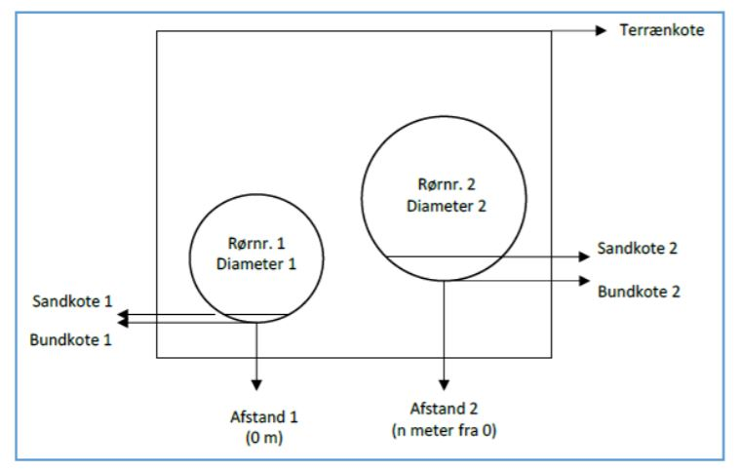
Note: Illustrationer som kan hjælpe til at forstå et vandsløbs tværssnit (skikkelsesbegreber)

 | Enkeltprofileret vandløb

 | Dobbeltprofileret vandløb

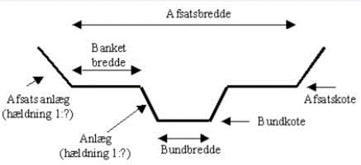

 | Rør

